铜钱系统分析
铜钱系统分析
一 | 概述
 | 1 | 铜钱在率土中的主要作用是进行抽卡,获取战法经验,4~5星武将,3~5星技能.
 |  | 战法经验主要通过"武将"卡包获取,游戏初期即开启.
 |  | 4~5星武将 与 3~5星技能 主要通过抽"进度"卡包获得,此类卡包随游戏进度开启.

 | 2 | 铜钱的产出有如下途径:
 |  | 税收--每日免费3次,付费3次,税收所得受城池数量,城池内建筑:民居,钱庄,扩建数量 影响.
 |  | 山寨--每周6,7刷新山寨,山寨等级捆绑服务器的进度,消耗武将体力进行攻打.
 |  | 任务--前期主要的铜钱产出方式,后期权重占比较少,可以忽略不计.
 |  | 登陆--占比较少,28天总计才12万.

 | 3 | 铜钱的消耗有如下方式:
 |  | 抽"武将"卡包--铜钱转化战法经验的主要途径
 |  | 抽"进度开启"卡包--前期获得三星武将,学习三星技能的主要途径;后期为抽各阵营核心5星将与4星技能提供每日一次5连.

 | 4 | 铜钱结构图
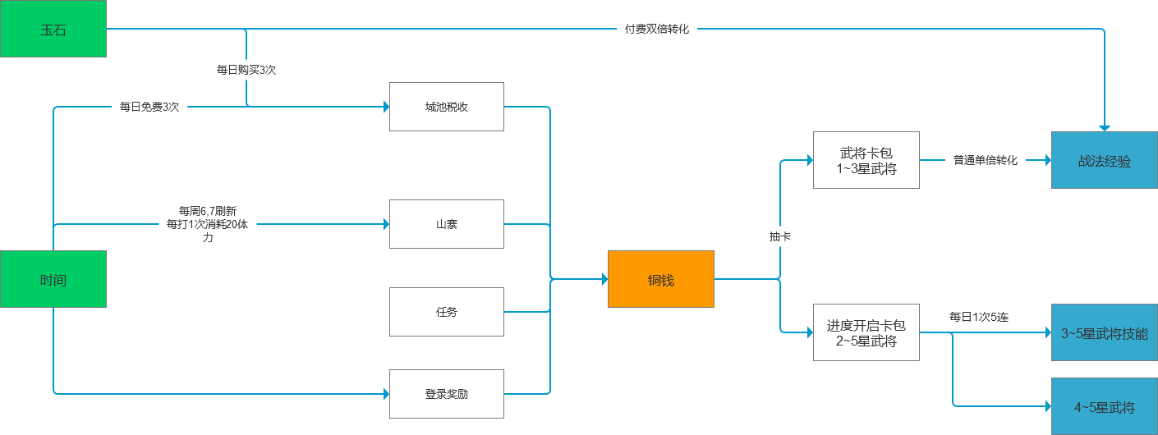

二 | 产出分析
 | 1 | 城池税收
 |  | 城池税收是每日铜钱产出的主要途径.
 |  | 每日可免费征税3次,付费征税3次.
 |  | 城池税收的多少受到如下因素影响:
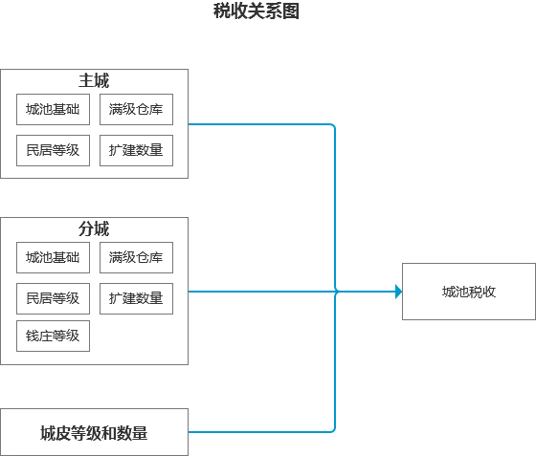

 |  | 主城
 |  |  | 税收所得=(城池基础+民居等级+满级仓库)*(1+扩建加成)

 |  |  | 来源 | 初始加成 | 每级加成 | 满级加成 |  | 满级权重
 |  |  | 城池基础 | 5000 | 0 | 5000 |  | 55.56%
 |  |  | 民居 | 0 | 150 | 3000 |  | 33.33%
 |  |  | 仓库 | 0 | 0 | 1000 |  | 11.11%

 |  |  | 前提:率土各项资源的比例为1:1:1:1,因此可得:

每投入1资源可获得的金币
 |  |  | 理论最优路线
 |  |  | 民居等级 | 仓库等级 | 扩建等级 | 民居投入 | 仓库投入 | 扩建投入 | 民居产出 | 仓库产出 | 总产出 | 投产比
 |  |  | 民居1级 |  |  | 50 | 0 | 0 | 150 | 0 | 5150 | 103
 |  |  | 民居2级 |  |  | 250 | 0 | 0 | 300 | 0 | 5300 | 21.2
 |  |  | 民居3级 |  |  | 600 | 0 | 0 | 450 | 0 | 5450 | 9.0833333333
 |  |  | 民居4级 |  |  | 1400 | 0 | 0 | 600 | 0 | 5600 | 4
 |  |  | 民居5级 |  |  | 2550 | 0 | 0 | 750 | 0 | 5750 | 2.2549019608
 |  |  | 民居6级 |  |  | 4350 | 0 | 0 | 900 | 0 | 5900 | 1.3563218391
 |  |  | 民居7级 |  |  | 7250 | 0 | 0 | 1050 | 0 | 6050 | 0.83448275862
 |  |  | 民居8级 |  |  | 11850 | 0 | 0 | 1200 | 0 | 6200 | 0.52320675105
 |  |  | 民居9级 |  |  | 18950 | 0 | 0 | 1350 | 0 | 6350 | 0.33509234828
 |  |  | 民居10级 |  |  | 30150 | 0 | 0 | 1500 | 0 | 6500 | 0.21558872305
 |  |  | 民居11级 |  |  | 47550 | 0 | 0 | 1650 | 0 | 6650 | 0.13985278654
 |  |  | 民居11级 |  | 扩建1级 | 47550 | 0 | 25000 | 1650 | 0 | 7315 | 0.10082701585
 |  |  | 民居12级 |  | 扩建1级 | 74950 | 0 | 25000 | 1800 | 0 | 7480 | 0.074837418709
 |  |  | 民居12级 |  | 扩建2级 | 74950 | 0 | 60000 | 1800 | 0 | 8160 | 0.06046683957
 |  |  | 民居12级 |  | 扩建3级 | 74950 | 0 | 112000 | 1800 | 0 | 8840 | 0.04728537042
 |  |  | 民居13级 |  | 扩建3级 | 117650 | 0 | 112000 | 1950 | 0 | 9035 | 0.039342477683
 |  |  | 民居14级 |  | 扩建3级 | 184150 | 0 | 112000 | 2100 | 0 | 9230 | 0.031166638528
 |  |  | 民居14级 |  | 扩建4级 | 184150 | 0 | 201000 | 2100 | 0 | 9940 | 0.025808126704
 |  |  | 民居15级 |  | 扩建4级 | 287850 | 0 | 201000 | 2250 | 0 | 10150 | 0.02076301524
 |  |  | 民居15级 |  | 扩建5级 | 287850 | 0 | 348000 | 2250 | 0 | 10875 | 0.017103090351
 |  |  | 民居16级 |  | 扩建5级 | 449150 | 0 | 348000 | 2400 | 0 | 11100 | 0.01392460641
 |  |  | 民居16级 |  | 扩建6级 | 449150 | 0 | 611000 | 2400 | 0 | 11840 | 0.011168230911
 |  |  | 民居17级 |  | 扩建6级 | 700450 | 0 | 611000 | 2550 | 0 | 12080 | 0.0092111784666
 |  |  | 民居18级 |  | 扩建6级 | 1091950 | 0 | 611000 | 2700 | 0 | 12320 | 0.0072345048299
 |  |  | 民居19级 |  | 扩建6级 | 1701650 | 0 | 611000 | 2850 | 0 | 12560 | 0.0054309990703
 |  |  | 民居20级 |  | 扩建6级 | 2651650 | 0 | 611000 | 3000 | 0 | 12800 | 0.0039231912709
 |  |  | 民居20级 |  | 扩建7级 | 2651650 | 0 | 3697000 | 3000 | 0 | 13600 | 0.0021421877092
 |  |  | 民居20级 |  | 扩建8级 | 2651650 | 0 | 5232500 | 3000 | 0 | 14400 | 0.0018264492685
 |  |  | 民居20级 | 仓库20级 | 扩建8级 | 2651650 | 1416600 | 5232500 | 3000 | 1000 | 16200 | 0.0017417950165

 |  |  | 由上述模拟数据可知:
 |  |  | 1.整个主城的税收遵循收益递减,且递减的降幅较大.

 |  |  | 由于主城的建造大概20天即可完成,而1个赛季的周期大约是60天,主城追求满后,玩家后续的城池建设主要是追求分城.
 |  |  | 追求城池数量的过程本质是填坑的过程,当一个坑被填满后,玩家会用较高的产出效率去填第二个坑,随着产出越高,填坑的效率也会越高,由此直观体现自身的成长所带来的价值,获得爽点.
 |  |  | 为了遵循以上设计原则,主城的产出这里做了收益的大幅递减,以与分城做出对比,当玩家主城追求满后,发现追求分城的投产比更高时,势必倾向于去追求分城.

 |  |  | 主城基础即给了将近满值1/3的产量,以此削弱成长所带来的价值,目的也是在尽量缩小各个玩家民居等级所带来的税收差距.

 |  |  | 2.按照图示绿色路线建造,可获得金币的最大收益.
 |  |  | 城池提升税收提供了2种元素供玩家选择决策,而选择的目的是达到收益最大.
 |  |  | 但这其实是伪决策,因为存在如图的最优路径.相比只有1个元素而言,多了一层思考研究在里面.

 |  |  | 3.仓库只有在升至满级后才增加1000的金币产出,但仓库只要达到19级即可满足主城升至8级的需求,这里的金币增加相当于一种福利,增加仓库满级的价值.

 |  | 分城
 |  |  | 税收所得=(城池基础+民居等级+满级仓库)*(1+扩建加成+钱庄加成)

 |  |  | 来源 | 初始加成 | 每级加成 | 满级加成 |  | 满级权重 |  | 来源 | 值 | 加成 | 满级总量 | 满级权重
 |  |  | 城池基础 | 1700 | 0 | 1700 |  | 29.82% |  | 满级基础 | 5700 |  | 12540 | 45.45%
 |  |  | 民居 | 0 | 150 | 3000 |  | 52.63% |  | 6级扩建 |  | 60% |  | 27.27%
 |  |  | 仓库 | 0 | 0 | 1000 |  | 17.54% |  | 5级钱庄 |  | 60% |  | 27.27%

 |  |  | 1.分城的基础金币产出权重下降至30%,以此来确保升级民居的价值,因为后期的分城还是要追求等级发展的.
 |  |  | 2.扩建与钱庄的加成占比最终可达到50%以上,由此来确保扩建与钱庄的重要性.

 |  | 城皮
 |  |  | 城皮的影响分为2个因素:
 |  |  | 城皮等级--等级越高,产出越高
 |  |  | 城皮数量--匹配相对应的城池,3~6级拥有8个城皮,7级以上城池拥有24个城皮

 |  |  | 城皮属于稀缺资源,并不是每个人都会有,主要作为一种联盟资源,由盟主分配管理.
 |  |  | 3,4级的城皮主要用于武将后期挖墙角练级.
 |  |  | 5级以上的城皮,作为攻城奖励,分配给攻城与排名较高的联盟成员.

 | 2 | 山寨
 |  | 山寨是铜钱产出的大头,将近占了铜钱总产出的50%.
 |  | 山寨每个周末(6,7)两天18点刷新,携带大量的铜钱,如果这两天努力刷山寨获得的铜钱非常可观.
 |  | 山寨对整个产出曲线的影响如下:
山寨产出
 | 135300
 | 99760
 | 83800
 | 88080
 | 49760
 | 404400
 | 365680
 | 117600
 | 77600
 | 111200
 | 121200
 | 111200
 | 546200
 | 549800
 | 69800
 | 79800
 | 69800
 | 79800
 | 69800
 | 583864
 | 884560
 | 121160
 | 121160
 | 111160
 | 121160
 | 135224
 | 935920
 | 1172520
 | 162520
 | 152520
 | 152520
 | 176584
 | 187280
 | 1223880
 | 1213880
 | 203880
 | 227944
 | 228640
 | 245240
 | 235240
 | 1255240
 | 1279304
 | 270000
 | 286600
 | 276600
 | 310664
 | 311360
 | 1347960
 | 1337960
 | 352024
...

 |  | 如图可见:
 |  | 山寨在每个周末出现后,玩家的产出呈现爆发式的增长,基本上是周1~周5总产出的2~3倍.
 |  | 这样的设计产升了非常强烈的爽点--玩家在经过了5天的产出低效期后,在周末一下子迎来爆炸式的铜钱产出效率,对比非常强烈,感受亦然.

 | 3 | 任务
 |  | 由于前期税收只能依靠主城增加,并且提升很少,因此主要靠任务产出.
 |  | 由于任务的奖励足够,因此玩家乐于去完成此任务,同时完成游戏设定的目标引导.
 |  | 任务的产出是1次性的,可以在前期补充大量的铜钱缺失,可以让玩家更舒服的过渡到常规产出阶段,且不影响常规产出的设定.

 |  |  | 总产出权重
 |  | 天数 | 税收 | 山寨 | 任务 | 登陆
 |  | 1 | 18.70% | 0.00% | 73.91% | 7.39%
 |  | 2 | 23.42% | 0.00% | 72.32% | 4.25%
 |  | 3 | 27.87% | 0.00% | 69.00% | 3.14%
 |  | 4 | 31.19% | 0.00% | 66.35% | 2.46%
 |  | 5 | 36.50% | 0.00% | 61.31% | 2.19%
 |  | 6 | 24.52% | 34.84% | 38.32% | 2.32%
 |  | 7 | 21.75% | 48.91% | 27.71% | 1.63%

 | 4 | 登录奖励
 |  | 每日登录奖励28天才给了15万,占比极低,影响不大.

二 | 铜钱消耗
 | 1.转化战法经验
 | 铜钱主要通过抽取"武将"卡包转化战法经验.
 | 进行将近50次的10连抽卡,将3星以下的武将卡全部转化战法经验,结果如下:

 |  | 铜钱 | 战法经验 | 单铜钱价值
 |  | 2850 | 58 | 0.020350877193

 | 如果进行非"武将"卡包抽将,以最低的"汉将1"为例

 |  | 铜钱 | 战法经验 | 单铜钱价值
 |  | 9000 | 67.25 | 0.0074722222222

 | 因此,如果是为了转化战法经验,使用"武将"卡包抽卡效率是其他进度开启卡包的3倍以上.

 | 2.获得3~5星武将卡
 | "进度"卡包在武将战法经验的性价比远低于"武将"卡包,但其是非付费获取3~5星将的主要方式.
 | 以2组主力,1组拆迁为例.
 | 如果2组主力觉醒,拆迁觉醒,则:

 | 总技能需求 | 24

 | 武将卡需求
 | 技能星级 | 凑齐技能 |  |  | 武将觉醒 |  |  | 总需求
 |  | 3星武将卡 | 4星武将卡 | 5星武将卡 | 3星武将卡 | 4星武将卡 | 5星武将卡 | 3星武将卡 | 4星武将卡 | 5星武将卡
 | 高级3星 | 432 |  |  |  | 18 |  | 432 | 18
 | 低级3星 | 216 |  |  |  | 18 |  | 216 | 18
 | 4星 |  | 168 |  |  | 18 |  |  | 186
 | 5星 |  |  | 168 |  |  | 18 |  |  | 186

 | 经过观察,3星与2星的卡片概率大致如下,但4,5星由于太难抽,因此作出如下模拟概率.

 | 进度卡包概率 |  |  |  |  | 名将卡包概率
 | 星级 | 概率 | 区间 |  |  | 星级 | 概率 | 区间
 | 5 | 0.50% | 0 | 0.5 |  | 5 | 1.00% | 0 | 1
 | 4 | 2.00% | 0.5 | 2.5 |  | 4 | 4.00% | 1 | 5
 | 3 | 70.00% | 2.5 | 72.5 |  | 3 | 95.00% | 5 | 100
 | 2 | 27.50% | 72.5 | 100

 | 如果每日9个进度卡包全部抽完,且每个进度卡包的概率相同,每日进行5次付费抽卡,则:

 | 天数进度
 | 星级 | 凑齐技能 | 技能升满
 | 高级3星 | 14 | 36
 | 低级3星 | 9 | 36
 | 4星 | 91 | 36
 | 5星 | 362 | 36

 | 结论:
 | 1.武将技能的培养上,核心的追求是在凑齐技能,且技能的星级越高,追求难度越高.
 | 2.拿到技能后，标准小R如果积极建造分城,周末打山寨,获得战法经验并不难,大概36天即可获得24个技能的全部战法经验.
 | 大R用于可以双倍转化,进度更快,大概18天即可.

 | 3.整个游戏武将培养的周期是通过抽卡来控制,玩家的游戏时间越长,累计的免费抽卡次数则越多,则理论上与强力武将和强力技能靠的越近.
 | 但整个武将池接近于纯随机,并没有获得某个武将的保底成本,在付费收益上极度的不稳定.

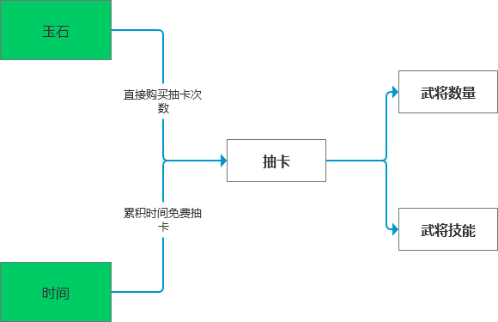

 | 假设:
 | 抽中非4,5星的爽快感为1
 | 抽中4星的爽快感为3
 | 抽中5星的爽快感为10

 | 大R充钱获得100次抽卡机会,在消费这些钻石时,这个付费体验曲线结构如下图:
 | 爽点
1 | 1
2 | 1
3 | 1
4 | 1
5 | 3
6 | 1
7 | 1
8 | 1
9 | 1
10 | 3
11 | 1
12 | 1
13 | 1
14 | 1
15 | 3
16 | 1
17 | 1
18 | 1
19 | 1
20 | 3
21 | 1
22 | 1
23 | 1
24 | 1
25 | 10
26 | 1
27 | 1
28 | 1
29 | 1
30 | 3
31 | 1
32 | 1
33 | 1
34 | 1
35 | 3
36 | 1
37 | 1
38 | 1
39 | 1
40 | 3
41 | 1
42 | 1
43 | 1
44 | 1
45 | 3
46 | 1
47 | 1
48 | 1
49 | 1
50 | 10
...

